入力シート
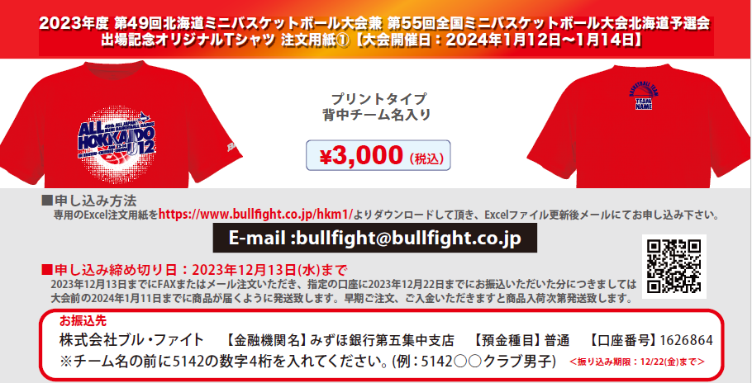

■STEP1 本体カラーを決める(ご希望の本体カラー1点に〇をご記入ください)
 |  |  |  |  |  |  |  |  |  |  |  |  |  |  |  |  |  |  |  |  | ※SSサイズ対応可のカラー：
 |  |  |  |  |  |  |  |  |  |  |  |  |  |  |  |  |  |  |  |  | ホワイト・ブラック・グリーン
ﾎﾜｲﾄ | ﾈｲﾋﾞｰ |  | ﾚｯﾄﾞ |  |  | ﾌﾞﾗｯｸ |  | ｸﾞﾘｰﾝ |  | ｵﾚﾝｼﾞ |  | ﾊﾟｰﾌﾟﾙ |  | ﾋﾟﾝｸ |  |  | ﾛｲﾔﾙﾌﾞﾙｰ |  |  |  | パープル・ピンク・ロイヤルブルー

■STEP2 |  | 全胸, 背衿下マークカラーを決め（ご希望のプリントカラーを下記カラーチャートから選び、ご記入ください）
【全胸:24色】 |  |  |  |  |  |  |  |  |  |  |  |  |  |  | 【背衿下:24色】

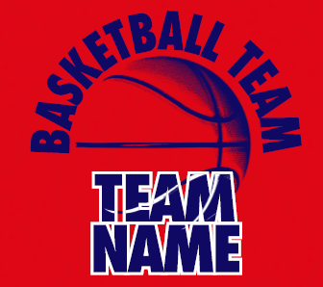
 |  |  |  |  |  |  | 全胸プリントカラー(2色選択) |  |  |  |  |  |  |  |  |  |  |  |  |  |  |  | 背衿下プリントカラー(2色選択)
 |  |  |  |  |  |  | (ｲﾒｰｼﾞ:02ﾈｲﾋﾞｰ) |  |  |  |  |  |  |  |  |  |  |  |  |  |  |  | (ｲﾒｰｼﾞ:02ﾈｲﾋﾞｰ)
 |  |  |  |  |  |  | ― |  |  |  |  |  |  |  |  |  |  |  |  |  |  |  | ―
 |  |  |  |  |  |  | (ｲﾒｰｼﾞ:01ﾎﾜｲﾄ) |  |  |  |  |  |  |  |  |  |  |  |  |  |  |  | (ｲﾒｰｼﾞ:01ﾎﾜｲﾄ)
 |  |  |  |  |  |  | ― |  |  |  |  |  |  |  |  |  |  |  |  |  |  |  | ―

■STEP3 |  | 背衿下チーム名をご記入ください※アルファベットと数字のみ

 |  |  |  |  |  | チーム名※1 段の場合は2 段目には記入しないでください
 |  |  |  |  |  | チーム名スペル上段(イメージ:TEAM)

 |  |  |  |  |  | チーム名スペル下段(イメージ:NAME)

■お客様情報 |  |  |  | ※(男子・女子)（コーチ・保護者）該当するものに○または該当しないものを削除してください。
学校名 (男子・女子) |  |  |  |  |  |  |  |  | 配達先住所〒 |  |  |  |  |  |  |  |  |  |  | TEL
 |  |  |  |  |  |  |  |  |  |  |  |  |  |  |  |  |  |  |  | 携帯
代表者名 （コーチ・保護者） |  |  |  |  |  |  |  |  |  |  |  |  |  |  |  |  |  |  |  | MAIL
TEL: |  |  |  |  |  |  |  |  | 配達先名
■ご注文内容 ※合10枚以上からの受注となります。 H:ネックポイントからの着丈 W:胸囲 単位(cm)
サイズ |  |  | SS |  |  | S |  | M |  | L |  | LL |  | 3L |  |  | 4L |  | 合計枚数 |  |  |  | 合計金額
サイズスペック |  |  | (H)63(W)49 |  |  | (H)65(W)51 |  | (H)67(W)53 |  | (H)69(W)55 |  | (H)71(W)57 |  | (H)73(W)59 |  |  | (H)75(W)61 |  | 0 |  |  |  | ¥0
枚数 |  |  | 0 |  |  | 0 |  | 0 |  | 0 |  | 0 |  | 0 |  |  | 0
 |  |  |  |  | 枚 |  | 枚 |  | 枚 |  | 枚 |  | 枚 |  |  | 枚 |  | 枚 |  |  |  | 枚

